2020_08_data
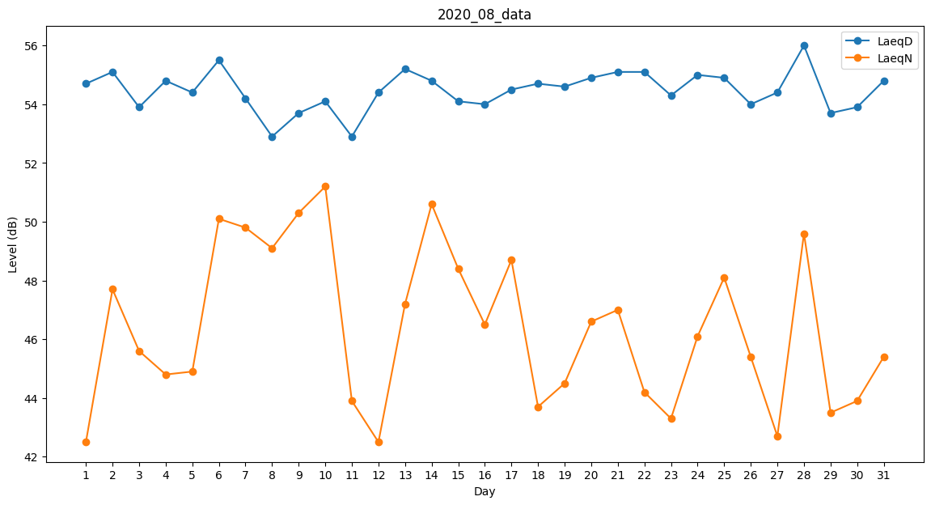
Day | LaeqD | LaeqN
1 | 54.7 | 42.5
2 | 55.1 | 47.7
3 | 53.9 | 45.6
4 | 54.8 | 44.8
5 | 54.4 | 44.9
6 | 55.5 | 50.1
7 | 54.2 | 49.8
8 | 52.9 | 49.1
9 | 53.7 | 50.3
10 | 54.1 | 51.2
11 | 52.9 | 43.9
12 | 54.4 | 42.5
13 | 55.2 | 47.2
14 | 54.8 | 50.6
15 | 54.1 | 48.4
16 | 54 | 46.5
17 | 54.5 | 48.7
18 | 54.7 | 43.7
19 | 54.6 | 44.5
20 | 54.9 | 46.6
21 | 55.1 | 47
22 | 55.1 | 44.2
23 | 54.3 | 43.3
24 | 55 | 46.1
25 | 54.9 | 48.1
26 | 54 | 45.4
27 | 54.4 | 42.7
28 | 56 | 49.6
29 | 53.7 | 43.5
30 | 53.9 | 43.9
31 | 54.8 | 45.4

